Misc
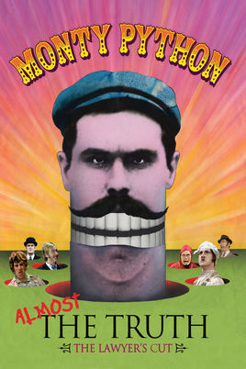
2010-07-21

You should below

Charts
Date | Batch 1 | Batch 2 | Batch 3
2015-09-01 | 40 | 30 | 25
2015-09-02 | 40 | 25 | 30
2015-09-03 | 50 | 30 | 45
2015-09-04 | 30 | 25 | 40
2015-09-05 | 25 | 35 | 30
2015-09-06 | 20 | 40 | 35
Pie | Sold
Apple | 50
Cherry | 30
Pumpkin | 10
Chocolate | 40

Sales
Pies sold by category
Pies sold by category

